상품제안서
스위스밀리터리 3M 줄자 | 상품코드: S11910

 |  |  |  |  |  |  | 02-713-8555 | www.synergygift.co.kr
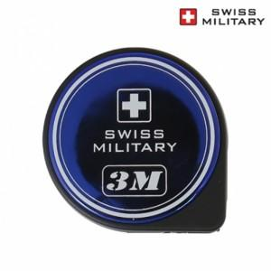

【상세/제작정보】

【인쇄/포장옵션】 | 스티커 / 비규격미포장

【공급단가】 | 수량 | 100~ | 300~ | 500~ | 1,000~ | 2,000~
*VAT별도 | 단가 | 2,820원 | 2,710원 | 2,610원 | 2,500원 | 2,440원

【상품 URL】 | https://www.synergygift.co.kr:443/src/goods_detail.php?gdno=15189

